Головна

Представництво в Україні
www.tcl-aircon.ua
т. 044-206-29-29



Представництво в Україні

ЗАВАНТАЖИТИ КАТАЛОГ

Побутові спліт-системи

Мобільні кондиціонери
Осушувачі повітря

Побутові
ЗАВАНТАЖИТИ КАТАЛОГ
 |  |  |  |  |  |  | https://tcl-aircon.ua/
 |  |  |  |  |  |  | тел.: 044-206-29-29

(RAC) ПОБУТОВІ СПЛІТ СИСТЕМИ
 | Ваша знижка, %
Опис / Відмінні особливості | Модель | Рекомендована роздрібна ціна, грн. | Продуктивність / Споживана потужність, (кВт) |  | EER / SEER | COP / SCOP | Ел/жив., (Фаза/В/Гц) Діапазон (В) | Рівень шуму, (дБ) | Розмір блоку, (Ш × В × Г) (мм) | З'єднувальні труби, (мм.) |  | Магістраль, (м.) макс. |  | Додаткова заправка холодоагенту (магістраль > 5м.) | Температурний режим, (°С)
 |  |  | Охолодження | Обігрів |  |  |  | Внутрішній | Внутрішній | Рідинна | Газова | Довжина | Перепад |  | Охолодження | Обігрів
 |  |  |  |  |  |  |  | Зовнішній | Зовнішній

/ ON/OFF SPLIT / Спліт-системи з компресором постійної потужності

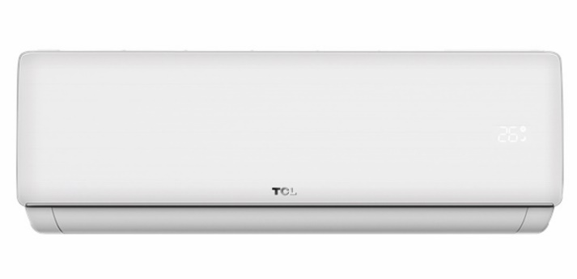
 | Серія ELITE XAB1 ON/OFF R32 WI-FI Ready
 |  | Оновлена спліт-система зі збалансованими характеристиками та ексклюзивним дизайном внутрішнього блоку з ребристою поверхнею. Озонобезпечний холодоагент R32. Голосове керування: Google Assistant «Ок, Google» (опція)

 | TAC-07CHSA/XAB1 ON/OFF R32 WI-FI Ready | 13,399 | 2,05 / 0,63 | 2,49 / 0,69 | 3,22/- (А) | 3,61/- (А) | 1 / 220-240 / 50 | 41 | 698 × 255 × 190 | 6.35 | 9.52 | 15 | 5 | 15 | +14 ~ +43 | -7~ +24
 |  |  |  |  |  |  |  | 53 | 660 × 456 × 230
 | TAC-09CHSA/XAB1 ON/OFF R32 WI-FI Ready | 15,399 | 2,64 / 0,82 | 2,8 /0,775 | 3,22/- (А) | 3,61/- (А) |  | 42 | 698 × 255 × 190 | 6.35 | 9.52 | 15 | 5 | 15
 |  |  |  |  |  |  |  | 53 | 660 × 456 × 230
GYKQ-86E | TAC-12CHSA/XAB1 ON/OFF R32 WI-FI Ready | 16,999 | 3,52 / 1,1 | 3,66 / 1,02 | 3,21/- (А) | 3,62/- (А) |  | 45 | 777 × 250 × 201 | 6.35 | 9.52 | 15 | 5 | 15
Функція автоматичного перезапуску та осушення, з антикорозійним покриттям Blue Fin обох теплообмінників. Ребриста панель зі срібною смужкою з прихованим LED дисплеєм, 4 основних режимів роботи та режим TURBO, SLEEP, ECO, стандартний пиловий фільтр, функція I Set, 8 режимів напрямку потоку вгору-вниз. IoT WiFi (додаток TCL HOME) - опція |  |  |  |  |  |  |  | 55 | 710 × 498 × 240
 | TAC-18CHSA/XAB1 ON/OFF R32 WI-FI Ready | 29,899 | 5,28 / 1,64 | 5,42 / 1,5 | 3,23/- (А) | 3,61/- (А) |  | 48 | 910 × 294 × 206 | 6.35 | 12.7 | 15 | 5 | 25
 |  |  |  |  |  |  |  | 57 | 730 × 549 × 260
 | TAC-24CHSA/XAB1 ON/OFF R32 WI-FI Ready | 36,899 | 7,03 / 2,19 | 7,03 /1,94 | 3,21/- (А) | 3,62/- (А) |  | 48 | 910 × 294 × 206 | 6.35 | 12.7 | 15 | 5 | 25
 |  |  |  |  |  |  |  | 58 | 780 × 580 × 290
 | Серія SaveIN ZG31 ON/OFF R32 WI-FI Ready
 |  | On-off кондиціонер для надійного охолодження житлових приміщень. Глянцева біла передня панель та тонка срібляста декоративна смужка. Завдяки ефекту Коанди повітря рівномірно розподіляється по приміщенню без різких потоків, створюючи комфортні умови. Використання сучасного холодоагенту R32 підвищує енергоефективність і зменшує вплив на довкілля. IoT WiFi (додаток TCL HOME) - опція

 | TAC-07CHSD/ZG31 ON/OFF R32 WI-FI Ready | 13,399 | 2,05 / 0,615 | 2,2 / 0,59 | 3,33/- (А) | 3,72/- (А) | 1 / 220-240 / 50 | 23 / 27 / 32 / 36 / 40 | 778 × 274 × 194 | 6.35 | 9.52 | 15 | 5 | 16 | +14 ~ +43 | -7~ +24
 |  |  |  |  |  |  |  | 53 | 660 × 456 × 230
 | TAC-09CHSD/ZG31 ON/OFF R32 WI-FI Ready | 15,399 | 2,64 / 0,8 | 2,64 /0,715 | 3,31/- (А) | 3,69/- (А) |  | 24 / 28 / 37 / 38 / 42 | 778 × 274 × 194 | 6.35 | 9.52 | 15 | 5 | 16
 |  |  |  |  |  |  |  | 53 | 660 × 456 × 230
GYKQ-92Т | TAC-12CHSD/ZG31 ON/OFF R32 WI-FI Ready | 16,999 | 3,52 / 1,05 | 3,52 / 0,95 | 3,35/- (А) | 3,71/- (А) |  | 26 / 31 / 34 / 39 / 44 | 778 × 274 × 194 | 6.35 | 9.52 | 15 | 5 | 16
Функція автоматичного перезапуску та осушення, з антикорозійним покриттям Gold Fin обох теплообмінників. 4 основних режимів роботи та режим TURBO, SLEEP, ECO, стандартний пиловий фільтр, Smart Vector Airflow, Ефект Коанди. Легке встановлення та сервісне обслуговування. IoT WiFi (додаток TCL HOME) - опція |  |  |  |  |  |  |  | 55 | 777 × 498 × 290
 | TAC-18CHSD/ZG31 ON/OFF R32 WI-FI Ready | 29,899 | 5,275 / 1,59 | 5,27 / 1,425 | 3,32/- (А) | 3,7/- (А) |  | 29 / 35 / 40 / 43 / 47 | 910 × 308 × 197 | 6.35 | 12.7 | 15 | 5 | 16
 |  |  |  |  |  |  |  | 57 | 795 × 549 × 305
 | TAC-24CHSD/ZG31 ON/OFF R32 WI-FI Ready | 36,899 | 7,03 / 2,125 | 7,03 /1,89 | 3,31/- (А) | 3,72/- (А) |  | 32 / 36 / 41 / 42 / 48 | 1 005 × 324 × 222 | 6.35 | 12.7 | 15 | 5 | 16
 |  |  |  |  |  |  |  | 58 | 853 × 602 × 349

/ INVERTER SPLIT / Спліт-системи з інверторним компресором
 | Серія SaveIN ZG11I AI Inverter R32 WI-FI
 |  | Матовий білий корпус - надає пристрою стриманого та універсального вигляду. T-AI Energy Saving - зменшення споживання електроенергії до 37%+. Оптимізована конструкція для легкого монтажу та обслуговування, монтажна пластина з відкидними фіксаторами. Ефект Коанди. IoT Wi-Fi керування. Функція "Повернення додому". Режим генератора (6 рівнів) дозволяє стабільно працювати навіть при нестабільному електропостачанні. Статистика споживання електроенергії.

 | TAC-09CHSD/ZG11I AI Inverter R32 WI-FI | 19,799 | 2,62 (0,94~3,3) / 0,811 (0,24~1,38) | 2,7 (1,0~3,81) / 0,726 (0,29~1,72) | 6,4 (А++) | 4,0 (А+) | 1 / 220-240 / 50 | 22/26/30/32/36/38/42 | 778 × 272 × 192 | 6.35 | 9.52 | 15 | 10 | 16 | -15 ~ +53 | -20~ +30
 |  |  |  |  |  |  |  | 54 | 712 × 459 × 276
 | TAC-12CHSD/ZG11I AI Inverter R32 WI-FI | 22,599 | 3,4 (1,0~3,77) / 1,13 (0,29~1,5) | 3,42 (1,0~3,81) / 1,005 (0,29~1,72) | 6,1 (А++) | 4,0 (А+) |  | 22/26/30/32/36/38/42 | 778 × 272 × 192 | 6.35 | 9.52 | 15 | 10 | 16
GYKQ-86E |  |  |  |  |  |  |  | 54 | 712 × 459 × 276
T-AI Energy Saving, Самочищення, Ефект Коанди, IoT Wi-Fi керування, Smart Vector Air Flow, клас енергоефективності А++, Super Turbo Start, Легке встановлення та обслуговування, Режим підтримки теплого приміщення +8°C, I Feel, 7 швидкостей вентилятора. Режим генератора (6 рівнів). Статистика споживання електроенергії. Покриття Titan Gold. | TAC-18CHSD/ZG11I AI Inverter R32 WI-FI | 34,499 | 5,14 (1,25~5,91) / 1,567 (0,33~2,35) | 5,21 (1,25~6,07) / 1,376 (0,34~2,55) | 6,8 (А++) | 4,0 (А+) |  | 27/31/34/37/40/43/47 | 910 × 305 × 195 | 6.35 | 9.52 | 20 | 10 | 16
 |  |  |  |  |  |  |  | 55 | 853 × 602 × 349
 | TAC-24CHSD/ZG11I AI Inverter R32 WI-FI | 44,799 | 7,04 (1,5~7,8) / 2,324 (0,39~2,8) | 7,08 (1,5~7,9) / 2,178 (0,39~3,0) | 6,4 (А++) | 4,0 (А+) |  | 30/36/39/41/44/46/49 | 1 005 × 321,5 × 220 | 6.35 | 12.7 | 20 | 10 | 40
 |  |  |  |  |  |  |  | 57 | 920 × 699 × 380

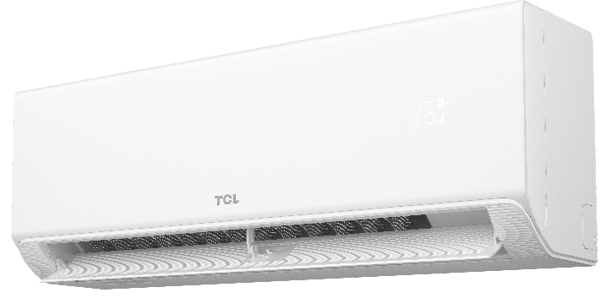
 | Серія BreezeIN 1.0 TPH21I Inverter R32 WI-FI
 |  | Матовий білий корпус - мінімалістичний дизайн. Технологія Smart Gentle Wind забезпечує ніжний та м'який потік повітря. Функція самоочищення. Оптимізована конструкція для легкого монтажу та обслуговування, монтажна пластина з відкидними фіксаторами. Підтримка температури 8°С. Голосове керування: Google Assistant «Ок, Google. Режим генератора

 | TAC-09CHSD/TPH21IF Inverter R32 WI-FI | 20,699 | 2,6 (0,94~3,3) / 0,825 (0,24~1,38) | 2,63 (0,94~3,36) / 0,767 (0,24~1,552) | 6,1 (А++) | 4,0 (А+) | 1 / 220-240 / 50 | 22 / 25 / 33 / 37 / 41 | 777 × 275 × 201 | 6.35 | 9.52 | 25 | 10 | 15 | -15 ~ +53 | -20~ +24
 |  |  |  |  |  |  |  | 50 | 650 × 459 × 240
 | TAC-12CHSD/TPH21IF Inverter R32 WI-FI | 23,999 | 3,4 (1,0~3,77) / 1,13 (0,29~1,5) | 3,42 (1,0~3,81) / 1,005 (0,29~1,72) | 6,1 (А++) | 4,0 (А+) |  | 22 / 25 / 33 / 37 / 41 | 777 × 275 × 201 | 6.35 | 9.52 | 25 | 10 | 15
GYKQ-86E |  |  |  |  |  |  |  | 50 | 650 × 459 × 240
T-AI Energy Saving, Самочищення, Smart Gentle Wind, Ефект Коанди, вбудований USB Wi-Fi пристрій, IoT Wi-Fi керування, Smart Vector Air Flow, клас енергоефективності А++, Super Turbo Start, Легке встановлення та обслуговування, Режим підтримки теплого приміщення +8°C, I Feel, 7 швидкостей вентилятора | TAC-18CHSD/TPH21I Inverter R32 WI-FI | 36,499 | 5,2 (1,25~6,0) / 1,597 (0,33~2,35) | 5,3 (1,25~6,2) / 1,403 (0,34~2,55) | 6,5 (А++) | 4,0 (А+) |  | 27 / 30 / 36 / 43 / 47 | 910 × 306 × 201 | 6.35 | 9.52 | 25 | 10 | 25
 |  |  |  |  |  |  |  | 56 | 780 × 602 × 300
 | TAC-24CHSD/TPH21I Inverter R32 WI-FI | 46,799 | 7,02 (1,83~8,0) / 2,1 (0,39~2,9) | 7,1 (1,85~8,0) / 1,87 (0,39~3,2) | 6,5 (А++) | 4,0 (А+) |  | 31 / 34 / 38 / 42 / 47 | 1 100 × 333 × 222 | 6.35 | 12.7 | 25 | 10 | 25
 |  |  |  |  |  |  |  | 59 | 845 × 690 × 330
 | Серія ELITE XA82IN Black Inverter R32 WI-FI
GYKQ-86E |  | Елегантний дизайн чорного кольору з глянцевою панелю. Функція самоочищення (обмерзання, розморожування, високотемпературна сушка та стерилізація). Підтримка температури +8°С. Фукція I Feel (датчик температури на ПДУ), Smart Vector Airflow. Вбудований IoT WiFi (додаток TCL Home) Голосове керування: Google Assistant «Ок, Google»

 | TAC-09CHSD/XA82IN Black Inverter R32 WI-FI | 21,999 | 2,6 (0,94~3,33) / 0,825 (0,24~1,38) | 2,61 (0,94~3,36) / 0,767 (0,24~1,552) | 3,15/6,1 (А++) | 3,4/4 (А+) | 1 / 220-240 / 50 | 22 / 25 / 33 / 37 / 40 | 777 × 250 × 201 | 6.35 | 9.52 | 25 | 10 | 15 | 0 ~ +53 | -20~ +30
 |  |  |  |  |  |  |  | 50 | 670 × 450 × 250
T-AI Energy Saving, DC інверторний компресор, холодоагент R32, низький рівень шуму 22 dB, клас енергоефективності А++, робота на обігрів до -20°C, робота на охолодження до 0°C, покриття Blue Fin, елегантний дизайн чорного кольору, стандартний фільтр. Функція I Feel (датчик температури на ПДУ), Smart Vector Airflow. Вбудований IoT WiFi (додаток TCL HOME) | TAC-12CHSD/XA82IN Black Inverter R32 WI-FI | 24,499 | 3,4 (1,0~3,77) / 1,13 (0,29~1,5) | 3,42 (1,0~3,81) / 0,922 (0,29~1,72) | 3,01/6,1 (А++) | 3,71/4 (А+) |  | 22 / 25 / 33 / 37 / 40 | 777 × 250 × 201 | 6.35 | 9.52 | 25 | 10 | 15
 |  |  |  |  |  |  |  | 50 | 710 × 498 × 240
 | TAC-18CHSD/XA82IN Black Inverter R32 WI-FI | 37,499 | 5,1 (1,25~5,91) / 1,58 (0,33~2,34) | 5,1 (1,25~6,07) / 1,374 (0,34~2,52) | 3,23/6,1 (А++) | 3,71/4 (А+) |  | 27 / 35 / 38 / 41 / 43 | 910 × 294 × 212 | 6.35 | 9.52 | 25 | 10 | 25

 |  |  |  |  |  |  |  | 55 | 810 × 600 × 300
 | TAC-24CHSD/XA82IN Black Inverter R32 WI-FI | 44,799 | 6,81 (1,83~7,8) / 2,257 (0,41~2,824) | 6,87 (1,85~7,9) / 2,063 (0,42~3,005) | 3,11/6,1 (А++) | 3,33/4 (А+) |  | 30 / 34 / 38 / 41 / 44 | 1 010 × 315 × 220 | 6.35 | 12.7 | 25 | 10 | 25
 |  |  |  |  |  |  |  | 57 | 845 × 690 × 340
 | Серія BreezeIN 1.0 TPH11IHB Heat Pump Inverter R32 WI-FI
 |  | Тепловий насос - обігрів до -30. Технологія Smart Gentle Wind забезпечує ніжний та м'який потік повітря. Функція самоочищення. Оптимізована конструкція для легкого монтажу та обслуговування, монтажна пластина з відкидними фіксаторами. Підтримка температури 8°С. Голосове керування: Google Assistant «Ок, Google. Режим генератора

 | TAC-09CHSD/TPH11IHB Heat Pump Inverter R32 WI-FI | 22,499 | 2,6 (0,94~3,3) / 0,802 (0,24~1,38) | 2,63 (0,94~3,36) / 0,706 (0,24~1,55) | 6,3 (А++) | 4,0 (А+) | 1 / 220-240 / 50 | 22 / 25 / 33 / 37 / 41 | 790 × 275 × 201 | 6.35 | 9.52 | 25 | 10 | 15 | -15 ~ +53 | -30~ +30
 |  |  |  |  |  |  |  | 50 | 710 × 498 × 240
 | TAC-12CHSD/TPH11IHB Heat Pump Inverter R32 WI-FI | 25,499 | 3,4 (1,0~3,77) / 1,049 (0,29~1,5) | 3,43 (1,0~3,81) / 0,922 (0,29~1,73) | 6,1 (А++) | 4,0 (А+) |  | 22 / 25 / 33 / 37 / 41 | 790 × 275 × 201 | 6.35 | 9.52 | 25 | 10 | 15
GYKQ-86E |  |  |  |  |  |  |  | 50 | 710 × 498 × 240
T-AI Energy Saving, Самочищення, Smart Gentle Wind, Ефект Коанди, вбудований USB Wi-Fi пристрій, IoT Wi-Fi керування, Smart Vector Air Flow, клас енергоефективності А++, Super Turbo Start, Легке встановлення та обслуговування, Режим підтримки теплого приміщення +8°C, I Feel, 7 швидкостей вентилятора | TAC-18CHSD/TPH11IHB Heat Pump Inverter R32 WI-FI | 38,499 | 5,1 (1,25~5,9) / 1,574 (0,33~2,35) | 5,13 (1,25~6,08) / 1,382 (0,34~2,55) | 6,1 (А++) | 4,0 (А+) |  | 27 / 35 / 38 / 41 / 43 | 920 × 306 × 201 | 6.35 | 9.52 | 25 | 10 | 25
 |  |  |  |  |  |  |  | 55 | 780 × 602 × 300
 | TAC-24CHSD/TPH11IHB Heat Pump Inverter R32 WI-FI | 48,799 | 6,84 (1,83~7,82) / 2,099 (0,41~2,8) | 7,05 (1,85~7,96) / 1,9 (0,42~3,0) | 6,5 (А++) | 4,0 (А+) |  | 31 / 34 / 38 / 42 / 47 | 1 300 × 333 × 222 | 6.35 | 12.7 | 25 | 10 | 25
 |  |  |  |  |  |  |  | 57 | 840 × 669 × 330
 | Серія SaveIN ZG41IHB Black Heat Pump Inverter R32 WI-FI
 |  | Тепловий насос - обігрів до -30. Чорний білий корпус з ефектом деревини. T-AI Energy Saving - зменшення споживання електроенергії до 37%+. Оптимізована конструкція для легкого монтажу та обслуговування, монтажна пластина з відкидними фіксаторами. Ефект Коанди. IoT Wi-Fi керування. Функція "Повернення додому". Режим генератора (6 рівнів) дозволяє стабільно працювати навіть при нестабільному електропостачанні. Статистика споживання електроенергії.

 | TAC-09CHSD/ZG41IHB Black Heat Pump Inverter R32 WI-FI | 24,599 | 2,62 (0,94~3,3) / 0,811 (0,24~1,38) | 2,7 (1,0~3,81) / 0,726 (0,29~1,72) | 6,4 (А++) | 4,0 (А+) | 1 / 220-240 / 50 | 22/26/30/32/36/38/42 | 778 × 272 × 192 | 6.35 | 9.52 | 15 | 10 | 16 | -15 ~ +53 | -30~ +30
 |  |  |  |  |  |  |  | 54 | 712 × 459 × 276
 | TAC-12CHSD/ZG41IHB Black Heat Pump Inverter R32 WI-FI | 27,499 | 3,4 (1,0~3,77) / 1,13 (0,29~1,5) | 3,42 (1,0~3,81) / 1,005 (0,29~1,72) | 6,1 (А++) | 4,0 (А+) |  | 22/26/30/32/36/38/42 | 778 × 272 × 192 | 6.35 | 9.52 | 15 | 10 | 16
GYKQ-86E |  |  |  |  |  |  |  | 54 | 712 × 459 × 276
T-AI Energy Saving, Самочищення, Ефект Коанди, IoT Wi-Fi керування, Smart Vector Air Flow, клас енергоефективності А++, Super Turbo Start, Легке встановлення та обслуговування, Режим підтримки теплого приміщення +8°C, I Feel, 7 швидкостей вентилятора. Режим генератора (6 рівнів). Статистика споживання електроенергії. Покриття Titan Gold. | TAC-18CHSD/ZG41IHB Black Heat Pump Inverter R32 WI-FI | 40,899 | 5,14 (1,25~5,91) / 1,567 (0,33~2,35) | 5,21 (1,25~6,07) / 1,376 (0,34~2,55) | 6,8 (А++) | 4,0 (А+) |  | 27/31/34/37/40/43/47 | 910 × 305 × 195 | 6.35 | 9.52 | 20 | 10 | 16
 |  |  |  |  |  |  |  | 55 | 853 × 602 × 349
 | TAC-24CHSD/ZG41IHB Black Heat Pump Inverter R32 WI-FI | 50,799 | 7,04 (1,5~7,8) / 2,324 (0,39~2,8) | 7,08 (1,5~7,9) / 2,178 (0,39~3,0) | 6,4 (А++) | 4,0 (А+) |  | 30/36/39/41/44/46/49 | 1 005 × 321,5 × 220 | 6.35 | 12.7 | 20 | 10 | 40
 |  |  |  |  |  |  |  | 57 | 920 × 699 × 380
 | Серія BreezeIN 2.0 UG11 Heat Pump Inverter R32 WI-FI
 |  | Тепловий насос - обігрів до -30. Біполярний іонний генератор, UVC -стерилізація повітря. Технологія Smart Gentle Wind забезпечує ніжний та м'який потік повітря. Cамоочищення зовнішнього блоку. Дизайн з двома жалюзі та збільшеним діаметром вентилятора. Голосове керування: Google Assistant «Ок, Google». Статистика споживання електроенергії та датчик освітленості в додатку TCL Home. Hotel Mode.

 | TAC-09CHSD/UG11V3AHB Heat Pump Inverter R32 WI-FI | 25,999 | 2,68 (0,94~3,81) / 0,679 (0,24~1,36) | 3,35 (0,94~4,23) / 0,857 (0,24~1,656) | 8,5 (А+++) | 4,6 (А++) | 1 / 220-240 / 50 | 19 / 25 / 34 / 41 / 44 | 808 × 305 × 209 | 6.35 | 9.52 | 25 | 10 | 15 | -15 ~ +53 | -30~ +30
 |  |  |  |  |  |  |  | 52 | 710 × 498 × 240
 | TAC-12CHSD/UG11V3AHB Heat Pump Inverter R32 WI-FI | 28,999 | 3,58 (1,0~4,0) / 1,063 (0,29~1,5) | 3,9 (1,0~4,5) / 0,974 (0,29~1,83) | 8,5 (А+++) | 4,7 (А++) |  | 19 / 25 / 34 / 41 / 44 | 808 × 305 × 209 | 6.35 | 9.52 | 25 | 10 | 15
GYKQ-86E |  |  |  |  |  |  |  | 53 | 730 × 549 × 260
T-AI Energy Saving, Самочищення, Smart Gentle Wind, Ефект Коанди, IoT Wi-Fi керування, Smart Vector Air Flow, клас енергоефективності А+++, Super Turbo Start, Легке встановлення та обслуговування, Режим підтримки теплого приміщення +8°C, I Feel, 7 швидкостей вентилятора | TAC-18CHSD/UG11V3AHB Heat Pump Inverter R32 WI-FI | 42,499 | 5,26 (1,25~6,0) / 1,421 (0,33~2,36) | 5,6 (1,25~6,8) / 1,407 (0,34~2,75) | 8,5 (А+++) | 4,6 (А++) |  | 23 / 27 / 33 / 42 / 47 | 909 × 305 × 209 | 6.35 | 12.7 | 25 | 10 | 25
 |  |  |  |  |  |  |  | 55 | 850 × 699 × 350
 | TAC-24CHSD/UG11V3AHB Heat Pump Inverter R32 WI-FI | 51,899 | 7,03 (1,83~7,42) / 1,9 (0,41~2,8) | 7,12 (1,85~7,96) / 1,795 (0,42~3,0) | 8,5 (А+++) | 4,7 (А++) |  | 26 / 30 / 37 / 44 / 50 | 1 096 × 333 × 222 | 6.35 | 12.7 | 25 | 10 | 25
 |  |  |  |  |  |  |  | 58 | 900 × 803 × 340
 | Серія VoxIN UG11 Heat Pump Inverter R32 WI-FI | Тепловий насос - обігрів до -30. Біполярний іонний генератор, UVC -стерилізація повітря. Технологія Smart Gentle Wind забезпечує ніжний та м'який потік повітря. Cамоочищення зовнішнього блоку. Дизайн з двома жалюзі та збільшеним діаметром вентилятора. Статистика споживання електроенергії та датчик освітленості в додатку TCL Home. Hotel Mode. Автономне голосове курування!
GYKQ-86E

 | TAC-12CHSD/UG11V3AHB VoxIN Heat Pump R32 WI-FI | 30,999 | 3,58 (1,0~4,0) / 1,063 (0,29~1,5) | 3,9 (1,0~4,5) / 0,974 (0,29~1,83) | 8,5 (А+++) | 4,7 (А++) | 1 / 220-240 / 50 | 19 / 25 / 34 / 41 / 44 | 808 × 305 × 209 | 6.35 | 9.52 | 25 | 10 | 15 | -15 ~ +53 | -30~ +30
T-AI Energy Saving, Самочищення, Smart Gentle Wind, Ефект Коанди, IoT Wi-Fi керування, Smart Vector Air Flow, клас енергоефективності А+++, Super Turbo Start, Легке встановлення та обслуговування, Режим підтримки теплого приміщення +8°C, I Feel, 7 швидкостей вентилятора |  |  |  |  |  |  |  | 53 | 730 × 549 × 260
 | TAC-18CHSD/UG11V3AHB VoxIN Heat Pump R32 WI-FI | 45,399 | 5,26 (1,25~6,0) / 1,421 (0,33~2,36) | 5,6 (1,25~6,8) / 1,407 (0,34~2,75) | 8,5 (А+++) | 4,6 (А++) |  | 23 / 27 / 33 / 42 / 47 | 909 × 305 × 209 | 6.35 | 12.7 | 25 | 10 | 25
 |  |  |  |  |  |  |  | 55 | 850 × 699 × 350
 | Серія FreshIN 1.0 FAI Inverter R32 WI-FI
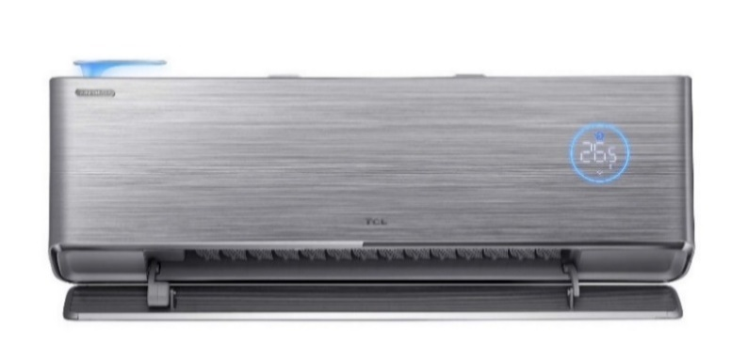
GYKQ-85T |  | Cистема подачі свіжого повітря FreshIN - допомагає підтримувати в будинку комфортний мікроклімат з оптимальною концентрацією кисню. Свіже повітря проходить через 4 етапи фільтрації. Можливість подачі до 60 кубічних метрів свіжого повітря на годину! В комплект включено усі компоненти для монтажу системи свіжого повітря. Статистика споживання електроенергії та датчик освітленості в мобільному додатоку TCL Home.

 | TAC-09CHSD/FAI Inverter R32 WI-FI | 31,299 | 2,73 (0,8~3,5) / 0,674 (0,24~1,45) | 2,93 (1,0~3,9) / 0,689 (0,24~1,58) | 8,5 (А+++) | 4,6 (А++) | 1 / 220-240 / 50 | 22 / 27 / 33 / 38 / 41 | 960 × 330 × 200 | 6.35 | 9.52 | 25 | 10 | 15 | -15 ~ +53 | -20~ +30
T-AI Energy Saving, система подачі свіжого повітря FreshIN,Самочищення, Smart Gentle Wind, Ефект Коанди, вбудований Wi-Fi пристрій, IoT Wi-Fi керування, 360° Air Flow, клас енергоефективності А+++, Super Turbo Start, Легке встановлення та обслуговування, Режим підтримки теплого приміщення +8°C, I Feel, 7 швидкостей вентилятора |  |  |  |  |  |  |  | 51 | 740 × 550 × 260
 | TAC-12CHSD/FAI Inverter R32 WI-FI | 35,399 | 3,63 (1,0~4,0) / 0,921 (0,29~1,51) | 3,9 (1,0~4,5) / 0,994 (0,29~1,95) | 8,5 (А+++) | 4,6 (А++) |  | 22 / 27 / 33 / 38 / 41 | 960 × 330 × 200 | 6.35 | 9.52 | 25 | 10 | 15
 |  |  |  |  |  |  |  | 51 | 740 × 550 × 260
 | Серія FreshIN 2.0 FBI Inverter R32 WI-FI

GYKQ-85Е |  | Нова система подачі свіжого повітря FreshIN 2.0 - 3 режими обміну свіжим повітрям: 1. Режим подачі свіжого повітря до 60 м³ /год; 2. Режим витяжки повітря з приміщення до 30 м³/год; 3. Режим двосторонньої вентиляції обміну свіжого повітря з повітрям у приміщенні. Циркуляція свіжого повітря в приміщені. Свіже повітря проходить через 4 етапи фільтрації. В комплект включено усі компоненти для монтажу системи свіжого повітря. Статистика споживання електроенергії та датчик освітленості в мобільному додатку TCL Home.

 | TAC-09CHSD/FBI Inverter R32 WI-FI | 40,699 | 2,7 (1,5~4,2) / 0,92 (0,75~1,85) | 2,93 (1,5~5,2) / 0,84 (0,75~2,0) | 8,5 (А+++) | 4,6 (А++) | 1 / 220-240 / 50 | 29 / 31 / 36 / 40 / 42 | 898 × 313 × 210 | 6.35 | 9.52 | 25 | 10 | 15 | -15 ~ +53 | -20~ +30
T-AI Energy Saving, НОВА система подачі свіжого повітря FreshIN 2.0, Самочищення, Smart Gentle Wind, Ефект Коанди, вбудований Wi-Fi пристрій, IoT Wi-Fi керування, TVOC, клас енергоефективності А+++, Super Turbo Start, Легке встановлення та обслуговування, Режим підтримки теплого приміщення +8°C, I Feel, 7 швидкостей вентилятора |  |  |  |  |  |  |  | 53 | 730 × 520 × 260
 | TAC-12CHSD/FBI Inverter R32 WI-FI | 42,899 | 3,5 (1,5~4,2) / 0,92 (0,75~1,85) | 3,7 (1,5~5,2) / 0,84 (0,75~2,0) | 8,5 (А+++) | 4,6 (А++) |  | 29 / 31 / 36 / 40 / 42 | 898 × 313 × 210 | 6.35 | 9.52 | 25 | 10 | 15
 |  |  |  |  |  |  |  | 53 | 730 × 520 × 260
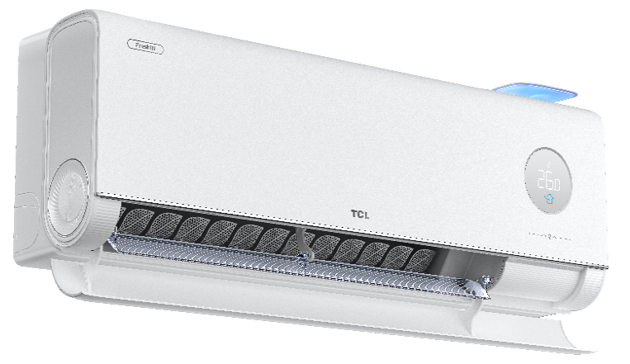
 | Серія FreshIN 3.0 FCI Heat Pump Inverter R32 WI-FI
GYKQ-85E |  | Cистема подачі свіжого повітря FreshIN - допомагає підтримувати в будинку комфортний мікроклімат з оптимальною концентрацією кисню. Свіже повітря проходить через 4 етапи фільтрації. Можливість подачі до 60 кубічних метрів свіжого повітря на годину! Вбудований датчик TVOC - якість повітря у реальному часі. В комплект включено усі компоненти для монтажу системи свіжого повітря. Cамоочищення зовнішнього блоку. Статистика споживання електроенергії та датчик освітленості в мобільному додатоку TCL Home. Автономне голосове курування!

 | TAC-09CHSD/FCI Heat Pump Inverter R32 WI-FI | 44,999 | 2,65 (0,15~4,0) / 0,62 (0,075~1,85) | 3,6 (0,15~5,0) / 0,810 (0,075~2,0) | 8,5 (А+++) | 4,6 (А++) | 1 / 220-240 / 50 | 16 / 22 / 31 / 36 / 41 / 44 | 920 × 313 × 208 | 6.35 | 9.52 | 25 | 10 | 15 | -15 ~ +53 | -30~ +30
T-AI Energy Saving, система подачі свіжого повітря FreshIN,Самочищення, Smart Gentle Wind, Ефект Коанди, вбудований Wi-Fi пристрій, IoT Wi-Fi керування, 360° Air Flow, клас енергоефективності А+++, Super Turbo Start, Легке встановлення та обслуговування, Режим підтримки теплого приміщення +8°C, I Feel, 7 швидкостей вентилятора |  |  |  |  |  |  |  | 55 | 730 × 540 × 260
 | TAC-12CHSD/FCI Heat Pump Inverter R32 WI-FI | 49,199 | 3,5 (0,15~4,2) / 0,90 (0,075~1,85) | 3,6 (0,15~5,2) / 0,810 (0,075~2,0) | 8,5 (А+++) | 4,6 (А++) |  | 16 / 22 / 31 / 36 / 41 / 44 | 920 × 313 × 208 | 6.35 | 9.52 | 25 | 10 | 15
 |  |  |  |  |  |  |  | 55 | 730 × 540 × 260

/ АКСЕСУАРИ /

 | Повітряні фільтри
ЗДОРОВЕ та

 | HEPA filter FAI | 1,980 | Призначені для високоефективного вловлювання мікроскопічних частинок (РМ2.5). Покращує якість повітря в приміщенні, зменшуючи кількість алергенів у повітрі
 | HEPA filter FBI | 1,980
 | HEPA filter FCI | 1,980
ЧИСТЕ ПОВІТРЯ | Active carbon | - | Поглинає неприємні запахи. Очищує повітря від шкідливих домішок та захищає навколишнє середовище
 | Biological anti-bacterial | - | Призначений для видалення та утилізації бактерій, вірусів, кліщів
 | Nano Photo-Catalytic Deodorize | - | Розчеплює бактерії і неприємні запахи, фотокаталітичний
 | Silver ion | - | Містить велику кількість іонів срібла , які благотворно впливають на людський організм. Відмінна дія проти мікробів
 | Модуль Wi-Fi
WI-FI контроль |  | Модуль керування кондиціонером через Wi-Fi, з кабелем, що вбудовується у внутрішній блок

 | Модуль TCL IoT WI-FI (TCL Home APP) | 1,760 | Керування всією побутовою технікою TCL за допомогою єдиного додатку TCL HOME. Багатомовний додаток, в т.ч. українська мова. Встановлення температури, вибір режиму роботи, вибір напрямку повітряного потоку,керування швидкістю повітряного потоку, керування режимом сну. Програмування за декількома сценаріями. Самодіагностика. Спільний доступ. Голосове керування через Google Assistant «Ок, Google». Статистика споживання електроенергії та нагадування про очистку фільтру (не для всіх моделей)

Ціни приведені в умовних одиницях з метою реклами.

Шановні колеги!
Головна умова роботи з торгівельною маркою TCL - підтримка рекомендованих роздрібних цін РРЦ на усіх інтернет ресурсах!
При невиконанні даної вимоги співробітництво буде призупинено!

Мобільні
ЗАВАНТАЖИТИ КАТАЛОГ
 |  |  |  |  |  |  | https://tcl-aircon.ua/
 |  |  |  |  |  |  | тел.: 044-206-29-29

ПОБУТОВІ МОБІЛЬНІ КОНДИЦІОНЕРИ

Опис / Відмінні особливості |  | Модель | Рекомендована роздрібна ціна, грн. | Холодопродуктивність |  | Споживана потужність, (кВт) | Ел/жив., (Фаза/В/Гц) Діапазон (В) | Рівень шуму, (дБ) | Розмір блоку, (Ш × В × Г) (мм) | Обсяг повітря, що рециркулюється (м3/год) | Вага, (кг.) | Температурний режим в приміщенні,(°С)
 |  |  |  | BTU/год | кВт | Охолодження |  |  |  |  |  | Охолодження

 | Режими Охолодження, Осушення та Вентиляції. 2 швидкості вентилятора, робота без дренажу, режим SLEEP, режим TIMER (вмикання/вимикання), захист від переливу, розморожування при низькій температурі, холодоагент R290. Ручне керування жалюзі. Віконний монтажний комплект та пульт в комплекті. Wi-Fi керування (єдиний додаток TCL Home). | TAC-07CPB/PSLWS WI-FI | 12,399 | 7,000 | 2.055 | 0.790 | 1 / 220-240 / 50 | 54 / 51 | 280 × 675 × 290 | 320 / 260 | 18.4 | +18~ +35

GYKQ-86E

 |  | TAC-09CPB/PSLWS WI-FI | 13,499 | 9,000 | 2.60 | 1.0 |  |  |  |  | 20.8

GYKQ-86E | Режими Охолодження, Осушення та Вентиляції. 2 швидкості вентилятора, робота без дренажу, режим SLEEP, режим TIMER (вмикання/вимикання), Авто режим, захист від переливу, розморожування при низькій температурі, холодоагент R290. Автоматичне гойдання жалюзі жалюзі. Віконний монтажний комплект та пульт в комплекті. Wi-Fi керування (єдиний додаток TCL Home). | TAC-12CPB/MZWS WI-FI | 20,699 | 12,000 | 3.50 | 1.125 | 1 / 220-240 / 50 | 51 / 48 | 358 × 688 × 419 | 390 / 280 | 29.9 | +18~ +35

 | Режими Охолодження, Осушення та Вентиляції. 3 швидкості вентилятора, робота без дренажу, режим SLEEP, режим TIMER (вмикання/вимикання), Авто режим, захист від переливу, розморожування при низькій температурі, холодоагент R290. Автоматичне гойдання жалюзі жалюзі. Віконний монтажний комплект та пульт в комплекті. Wi-Fi керування (єдиний додаток TCL Home). | TAC-16CPB/NZWS WI-FI | 29,999 | 16,000 | 4.60 | 1.740 | 1 / 220-240 / 50 | 53 / 52 / 51 | 450 × 745 × 396 | 520 / 470 / 400 | 35.9 | +18~ +35

GYKQ-86E

 | В комплекті до всіх моделей!

 | Віконний монтажний комплект + віконна шторка

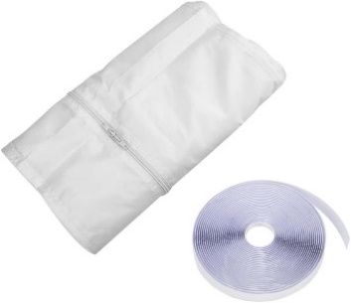

Ціни приведені в умовних одиницях з метою реклами.

Шановні колеги!
Головна умова роботи з торгівельною маркою TCL - підтримка рекомендованих роздрібних цін РРЦ на усіх інтернет ресурсах!
При невиконанні даної вимоги співробітництво буде призупинено!

Осушувачі
ЗАВАНТАЖИТИ КАТАЛОГ
 |  |  |  |  |  |  | https://tcl-aircon.ua/
 |  |  |  |  |  |  | тел.: 044-206-29-29

ОСУШУВАЧІ ПОВІТРЯ
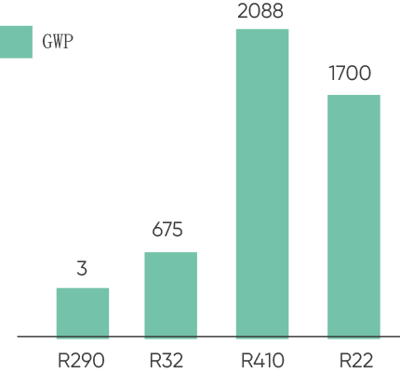
 | Опис / Відмінні особливості | Модель | Рекомендована роздрібна ціна, грн. | Максимальне видалення вологи, (л/день) | Номінальна потужність, (Вт) | Номінальний струм, (А) | Ел/жив., (В/Гц) | Рівень шуму, (дБ) | Розмір блоку, (Ш × В × Г) (мм) | Об'єм бака (л) | Вага, (кг.)

 | Холодоагент R290 володіє нульовим потенціалом озоноруйнування і низьким потенціалом глобального потепління (GWP = 3).

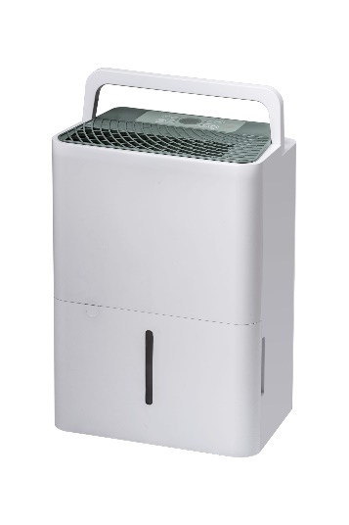
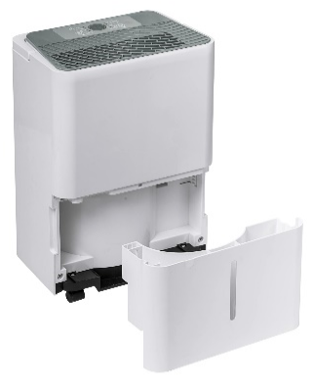
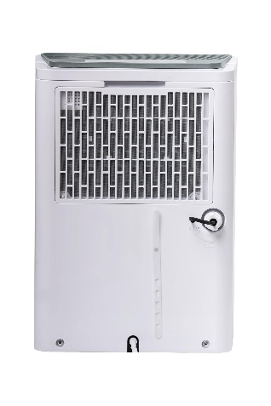
 | Холодоагент R290, захист від переливу - при заповненному резервуарі пристрій автоматично вимикається та за допомогою індикатора просигналізує про необхідність спустошити бак, дисплей, таймер, авторестарт, розморозка, легко очисний фільтр, безперервний дренаж, низький рівень шуму, дренажний шланг в комплекті | DEL10EB | 7,099 | 10 | 270 | 1.50 | 220-240 / 50 | 42/37 | 280 × 400 × 190 | 1.5 | 9.7

 | Холодоагент R290, захист від переливу - при заповненному резервуарі пристрій автоматично вимикається та за допомогою індикатора просигналізує про необхідність спустошити бак, дисплей, таймер, авторестарт, розморозка, легко очисний фільтр, безперервний дренаж, низький рівень шуму, дренажний шланг в комплекті. З швидкості вентилятора. | DFL16EB | 10,599 | 16 | 475 | 2.70 | 220-240 / 50 | 46/43/39 | 310 × 500 × 229 | 3.4 | 11.6
 |  | DFL20EB | 10,999 | 20 | 475 | 2.70 |  | 46/43/39 | 310 × 500 × 229 | 3.4 | 11.6

 | Холодоагент R290, захист від переливу - при заповненному резервуарі пристрій автоматично вимикається та за допомогою індикатора просигналізує про необхідність спустошити бак, дисплей, таймер, авторестарт, розморозка, коливання жалюзі, ручка для переміщення, легко очисний фільтр, безперервний дренаж, низький рівень шуму, дренажний шланг та коліщатки в комплекті | DEM25EB | 11,699 | 25 | 400 | 1.60 | 220-240 / 50 | 49/45 | 365 × 495 × 250 | 3.4 | 14.5
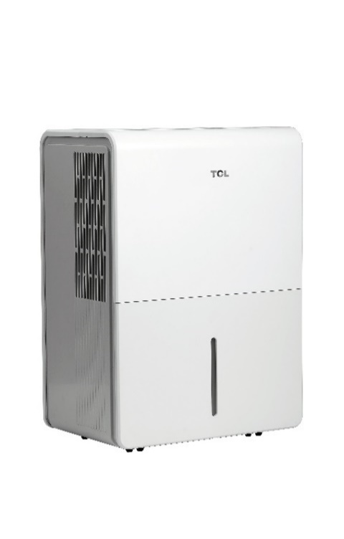

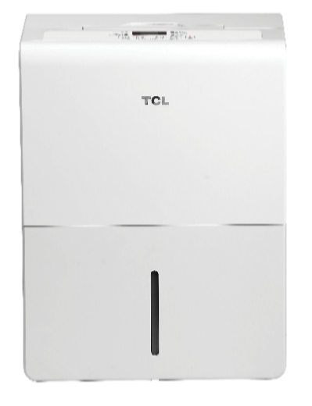
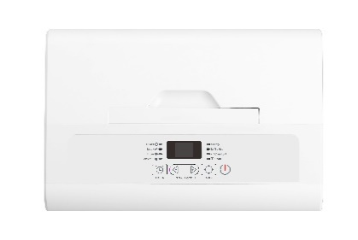
 |  | DEM35EB | 13,599 | 35 | 590 | 2.80 |  | 49/45 | 365 × 500 × 250 | 3.4 | 16.5

 |  | DEM50EB | 14,899 | 50 | 830 | 3.70 |  | 50/46 | 380 × 615 × 270 | 6.5 | 19.2

 | Холодоагент R290, захист від переливу - при заповненному резервуарі пристрій автоматично вимикається та за допомогою індикатора просигналізує про необхідність спустошити бак, легко очисний фільтр, безперервний дренаж, низький рівень шуму, коліщатки в комплекті, дренажний шланг в комплекті. | DEA35EB | 13,299 | 35 | 580 | 2.60 | 220-240 / 50 | 53 | 370 × 505 × 270 | 3.5 | 14.7

Ціни приведені в умовних одиницях з метою реклами.

Шановні колеги!
Головна умова роботи з торгівельною маркою TCL - підтримка рекомендованих роздрібних цін РРЦ на усіх інтернет ресурсах!
При невиконанні даної вимоги співробітництво буде призупинено!

